LAZ4
Pri montáži lamiel AL-LAZ4 je potrebné počas značenia dier rozlišovať pravý a ľavý "U" a "UT" profil.
Pri montáži lamiel na ľavý "U" a "UT" profil je potrebné použiť hodnoty v obrátenom poradí.
Doplňte hodnoty
Pre vypočítanie rozostupov dier pre montáž lamiel doplníme do tabuľky "výšku UT profilu" a požadovaný počet lamiel v "U" alebo "UT" profile.
Po zadaní hodnôt vidíme v tabuľke vypočítané hodnoty rozstupov dier a prekrytia lamiel [mm].
Pri výplni AL-LAZ4 pre značenie otvorov a uchytenie lamiel na profily AL-U50 a AL-UT50 použijeme prvú a piatu drážku, na ktorú značíme diery podľa hodnôt z tabuľky na zvolený počet lamiel a výšku profilov AL-U50 a AL-UT50
Z tabuľky vyberieme vypočítané hodnoty zo stĺpca "Drážka" a postupne podľa hodnôt značíme diery v príslušnej drážke až po poslednú lamelu. Diery značíme od začiatku "U" alebo "UT" profilu.
 |  | 2000
Výška "UT" profilu | [mm]
Počet lamiel | [ks ] | 20
Pravý Ľavý

Hrana 2. lamely
Pravý Ľavý
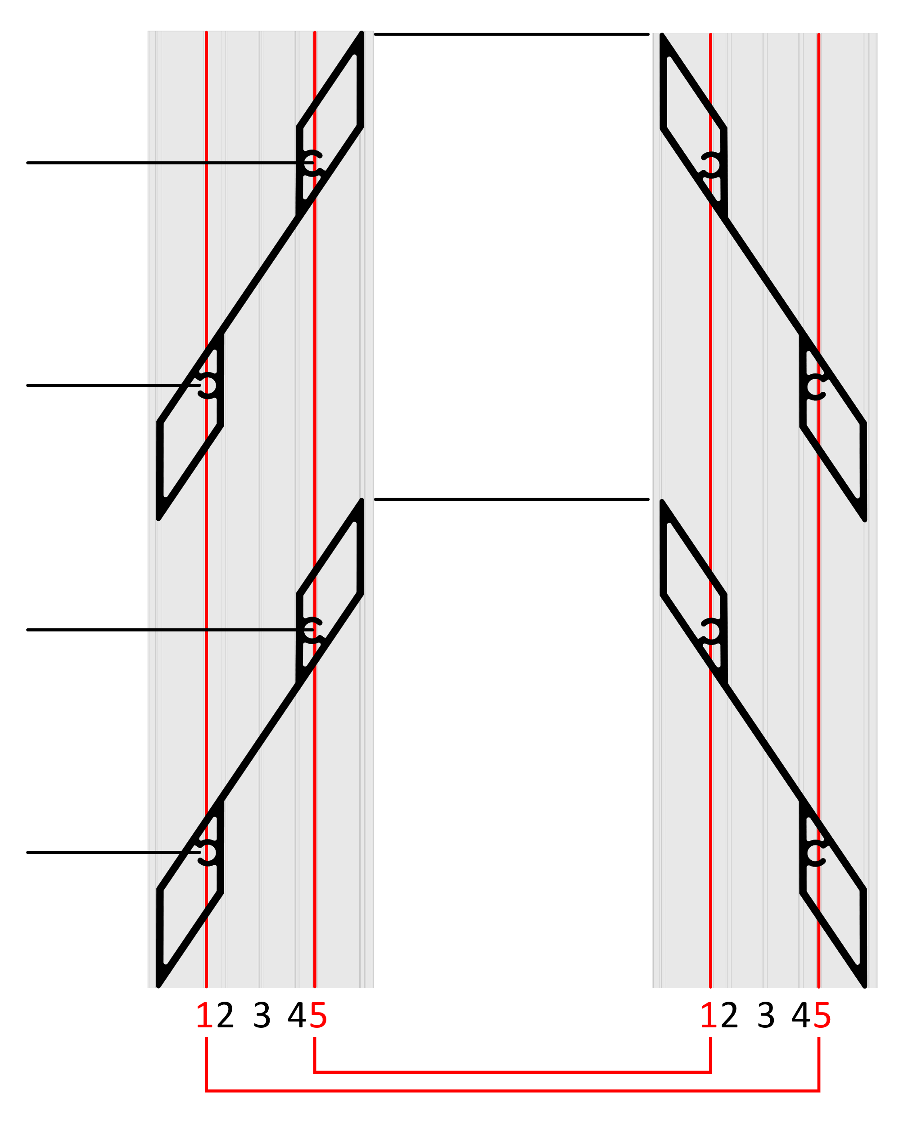
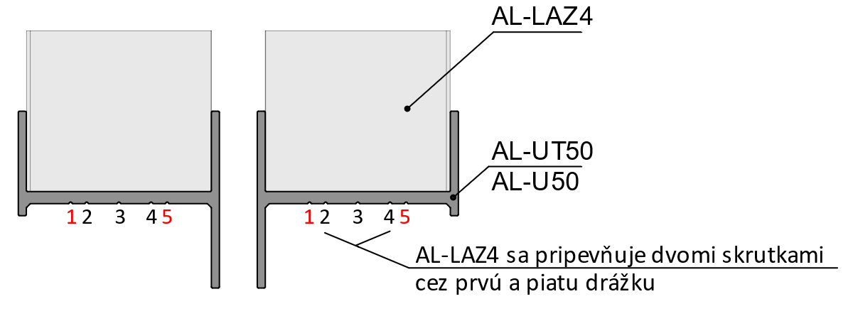
 | Diery v drážkach

Lamela | Drážka 1/5(mm) | Drážka 5/1(mm) | 179
1 | 29 | 79
2 | 129 | 179
3 | 228 | 278
Hrana 1. lamely
4 | 328 | 378 | 129
5 | 427 | 477
6 | 527 | 577
Poradie hodnôt pre Pravý "U" a "UT" profil: Drážka 1/5, Drážka 5/1
Poradie hodnôt pre Ľavý "U" a "UT" profil: Drážka 5/1, Drážka 1/5
7 | 627 | 677
8 | 726 | 776 | 79
9 | 826 | 876
10 | 925 | 975
11 | 1025 | 1075
12 | 1124 | 1174 | 29
13 | 1224 | 1274
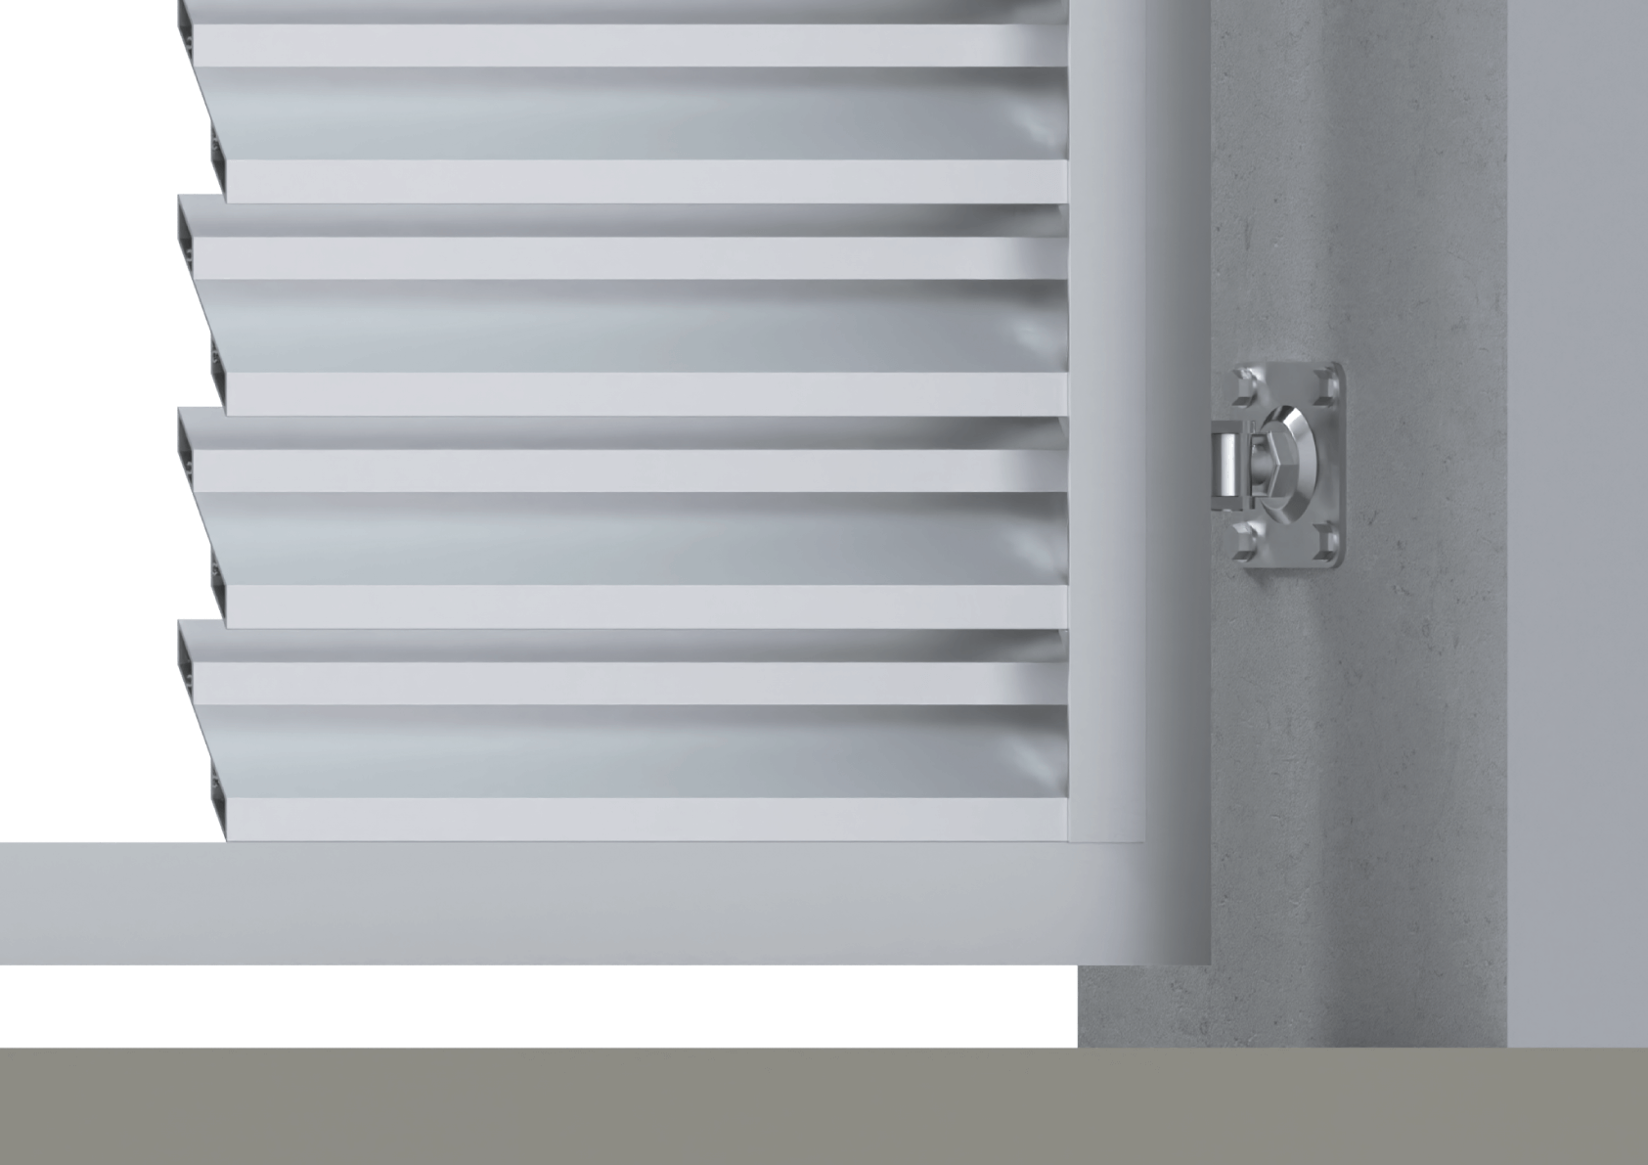
14 | 1323 | 1373
15 | 1423 | 1473
16 | 1523 | 1573
17 | 1622 | 1672
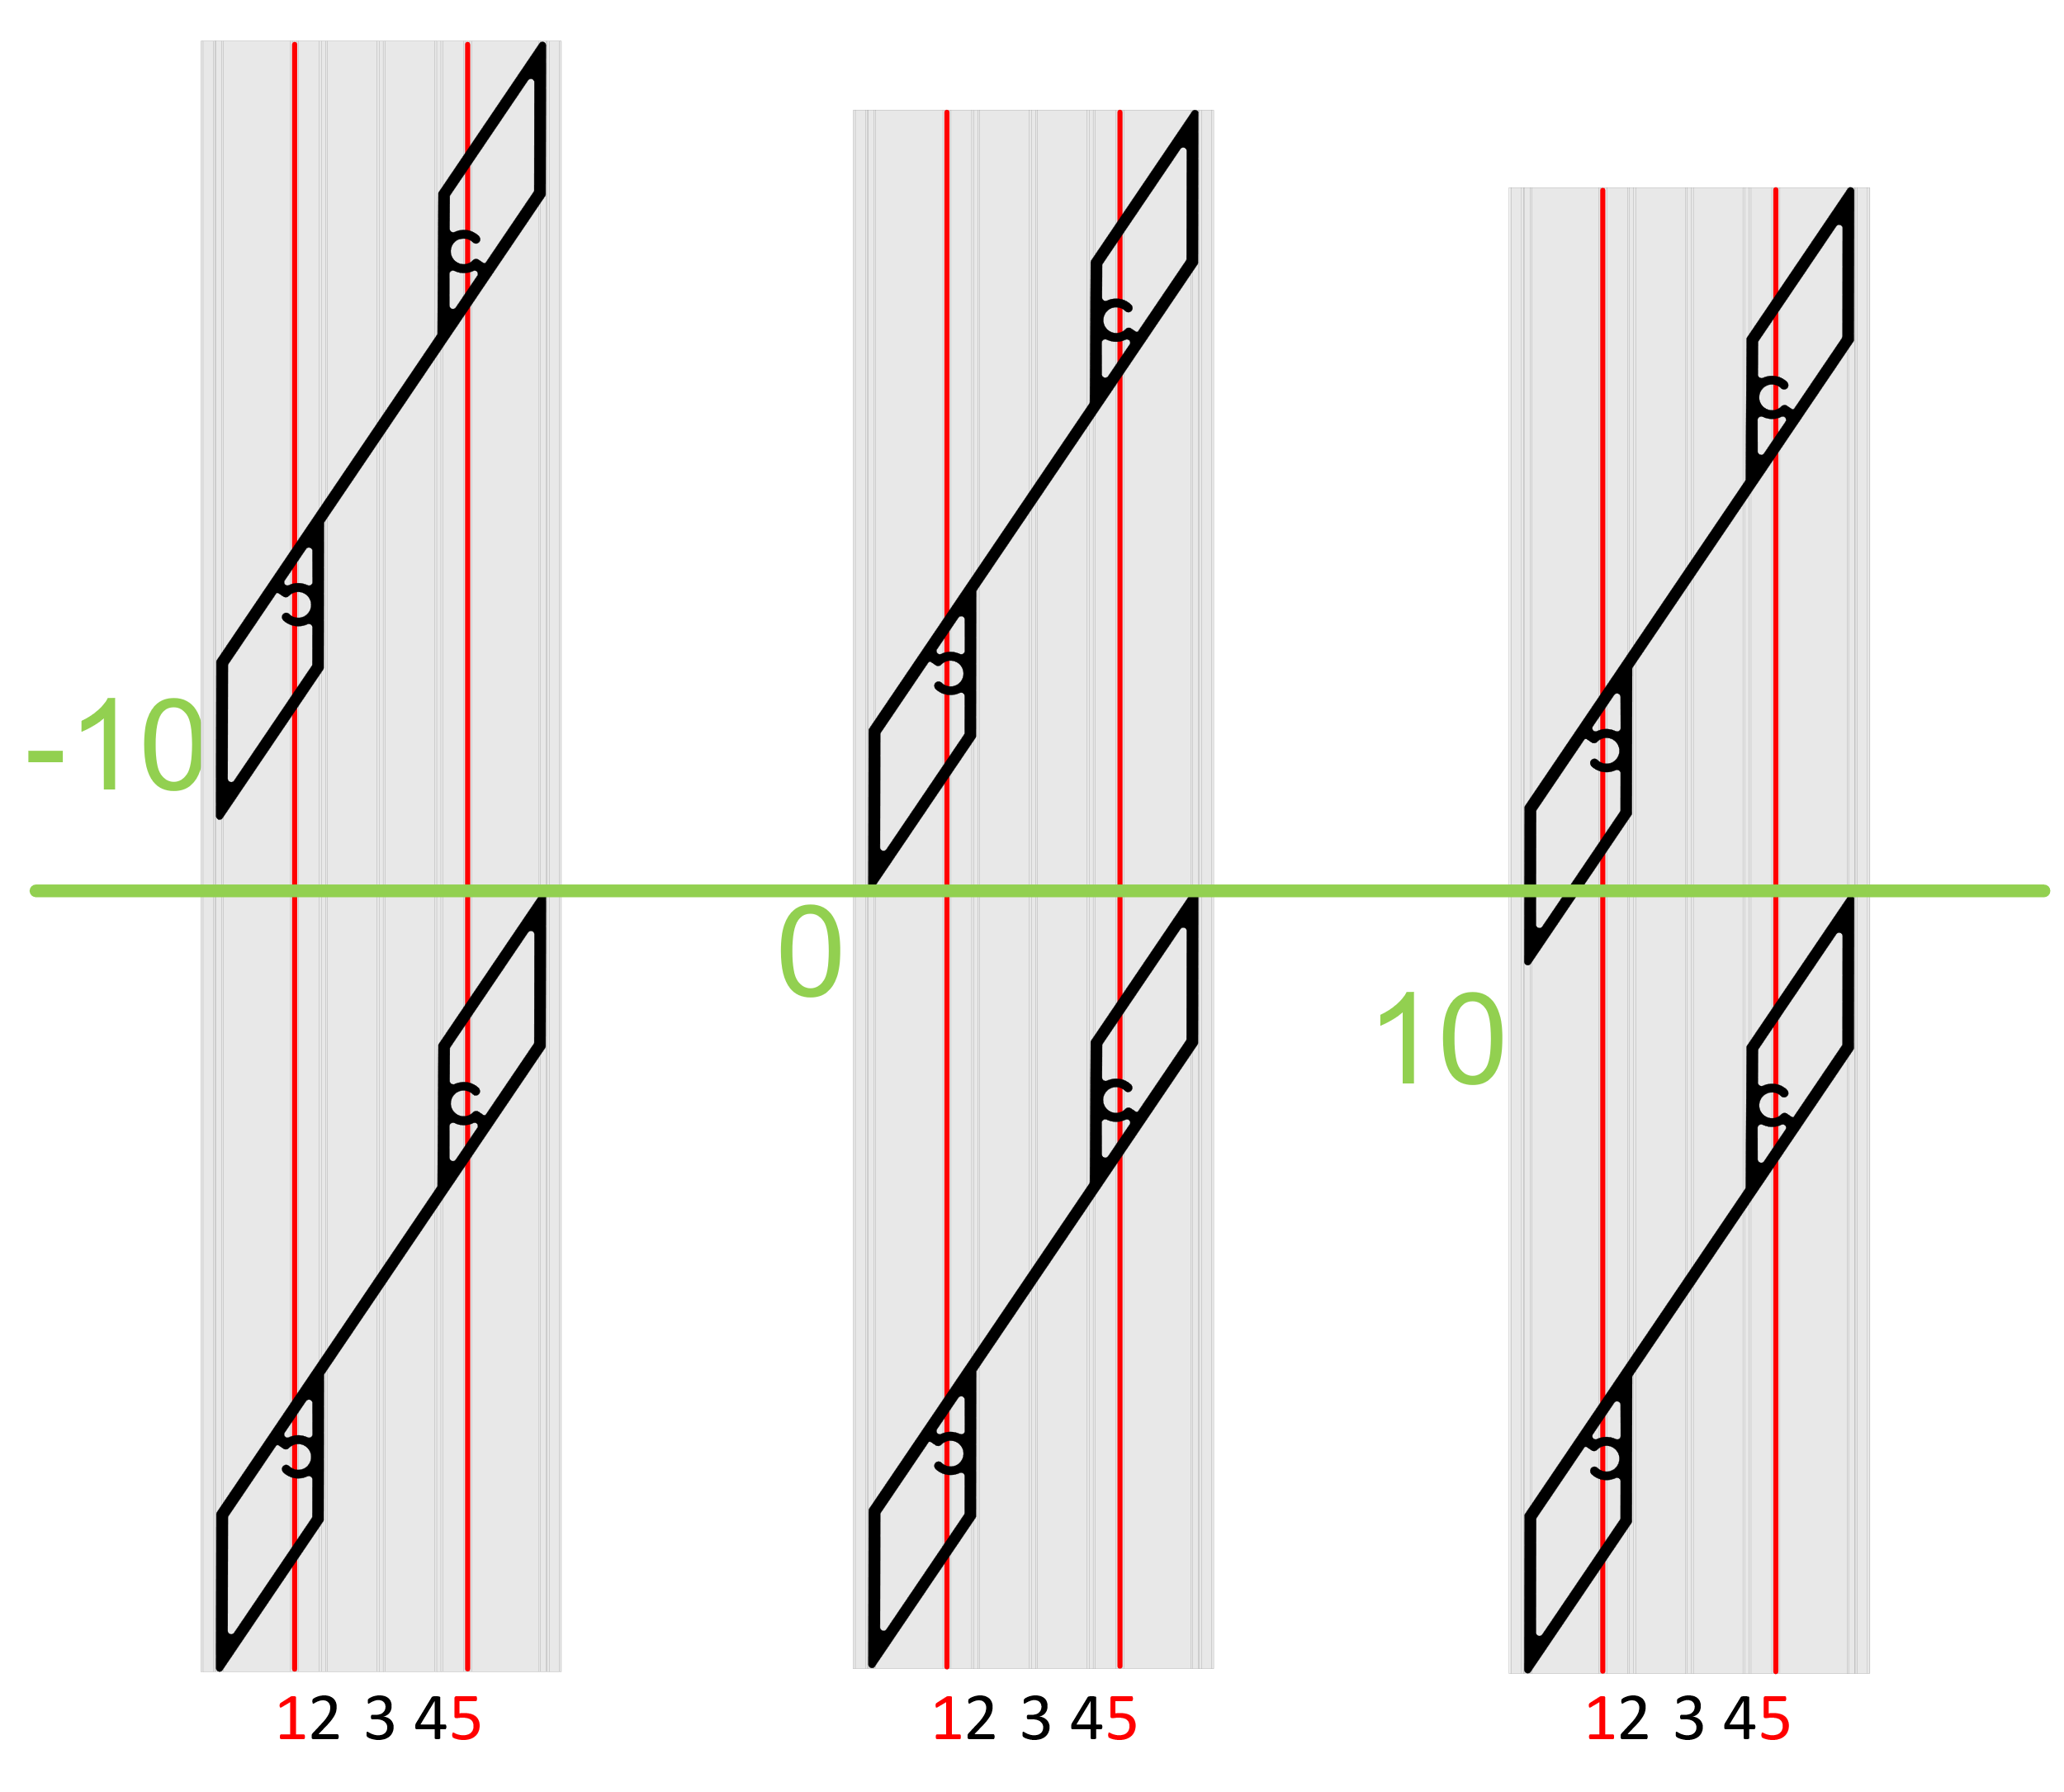
18 | 1722 | 1772
19 | 1821 | 1871
20 | 1921 | 1971
21 | 2020 | 2070
22 | 2120 | 2170
Reálne (vypočítané) prekrytie
23 | 2219 | 2269
24 | 2319 | 2369
25 | 2418 | 2468 |  | 9.0
26 | 2518 | 2568
27 | 2618 | 2668
 |  |  |  | Poznámka

Vzorové modely prekrytia (-10, 0, 10mm)

